Sheet1
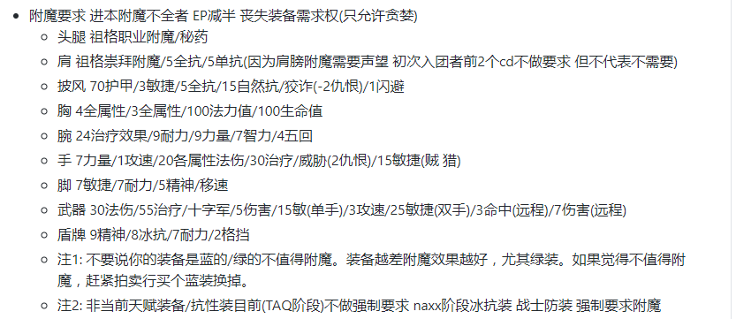

以上为工会附魔要求 以后不再发送 达不到要求直接半分 详情查阅工会制度(工会制度很多人没看)

名字 | 无附魔部位
你的益达 | 手套
绝对野性 | 肩膀 披风
踏雪寻梅 | 肩膀 胸 腿 手套 武器
piscis | 手套
全团凝神 | 手套 护腕
孤单客 | 手套
权小花 | 披风
大辽法度 | 手套
天啦你真帅 | 手套
迷情 | 头 手套 披风
傻瓜情 | 肩膀
少林寺大神父 | 肩膀 盾牌
最萌大梨子 | 肩膀 手套 披风
阿蠢 | 手套
茉莉 | 披风 手套
盗贼 | 鞋子 护腕 手套
盗钱财 | 手套
虔心 | 手套
贼爱你 | 肩膀 手套 披风
轩哥 | 手套
blackangle | 披风
绝对恶魔 | 手套
playerskxy | 手套
紫色如我 | 披风
以上数据记录自上次活动结束前

盗贼 | 克苏恩第二次吃小自然抗
最萌大狸子 | 克苏恩第二次吃小自然抗
全团凝神 | 吃小暗抗

注：因为克苏恩之前挂机太久 wcl记录不全 并且插件目前分辨不出大小暗抗 这是记录到的 还有没记录到的 不要抱有侥幸心理
下周每个需要抗性的boss开打前挨个点头像看buff数值检查大小

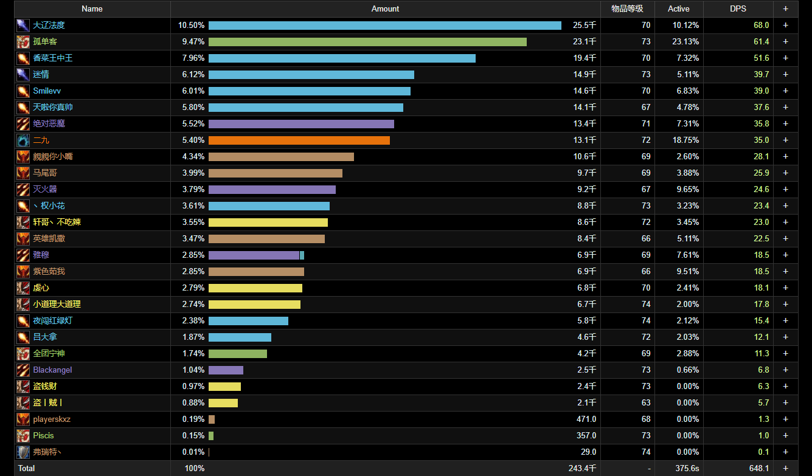

以上为本次双子小怪伤害 以后法系禁止毛伤害 小怪转火还没术士T多的几个人重点关注

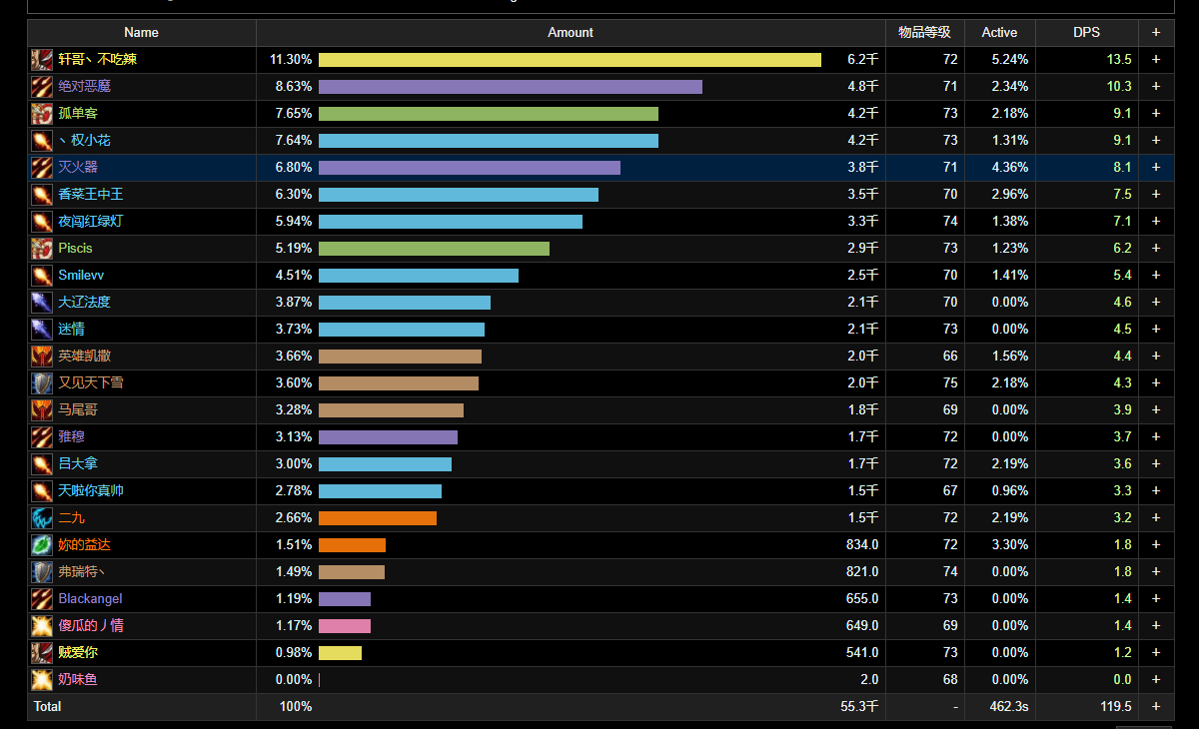

以上为本次克苏恩小眼睛伤害 低于T的远程 下周重点关注

